Livello
Esercizio Campo semiriverberante
V = | 576 | m3

Superficie | Area (m2) | Alfa | (m2)
Pavimento | 144 | 0.04 | 5.76 |  | Lw = | 70 | dB
Soffitto | 259.2 | 0.04 | 10.368 |  | Q = | 6
Pareti | 148.5 | 0.08 | 11.88 |  | d = | 1 | m
Finestre | 43.5 | 0.18 | 7.83 |  | Lp(d) = | 67.2 | dB
Banchi | 57.6 | 0.15 | 8.64
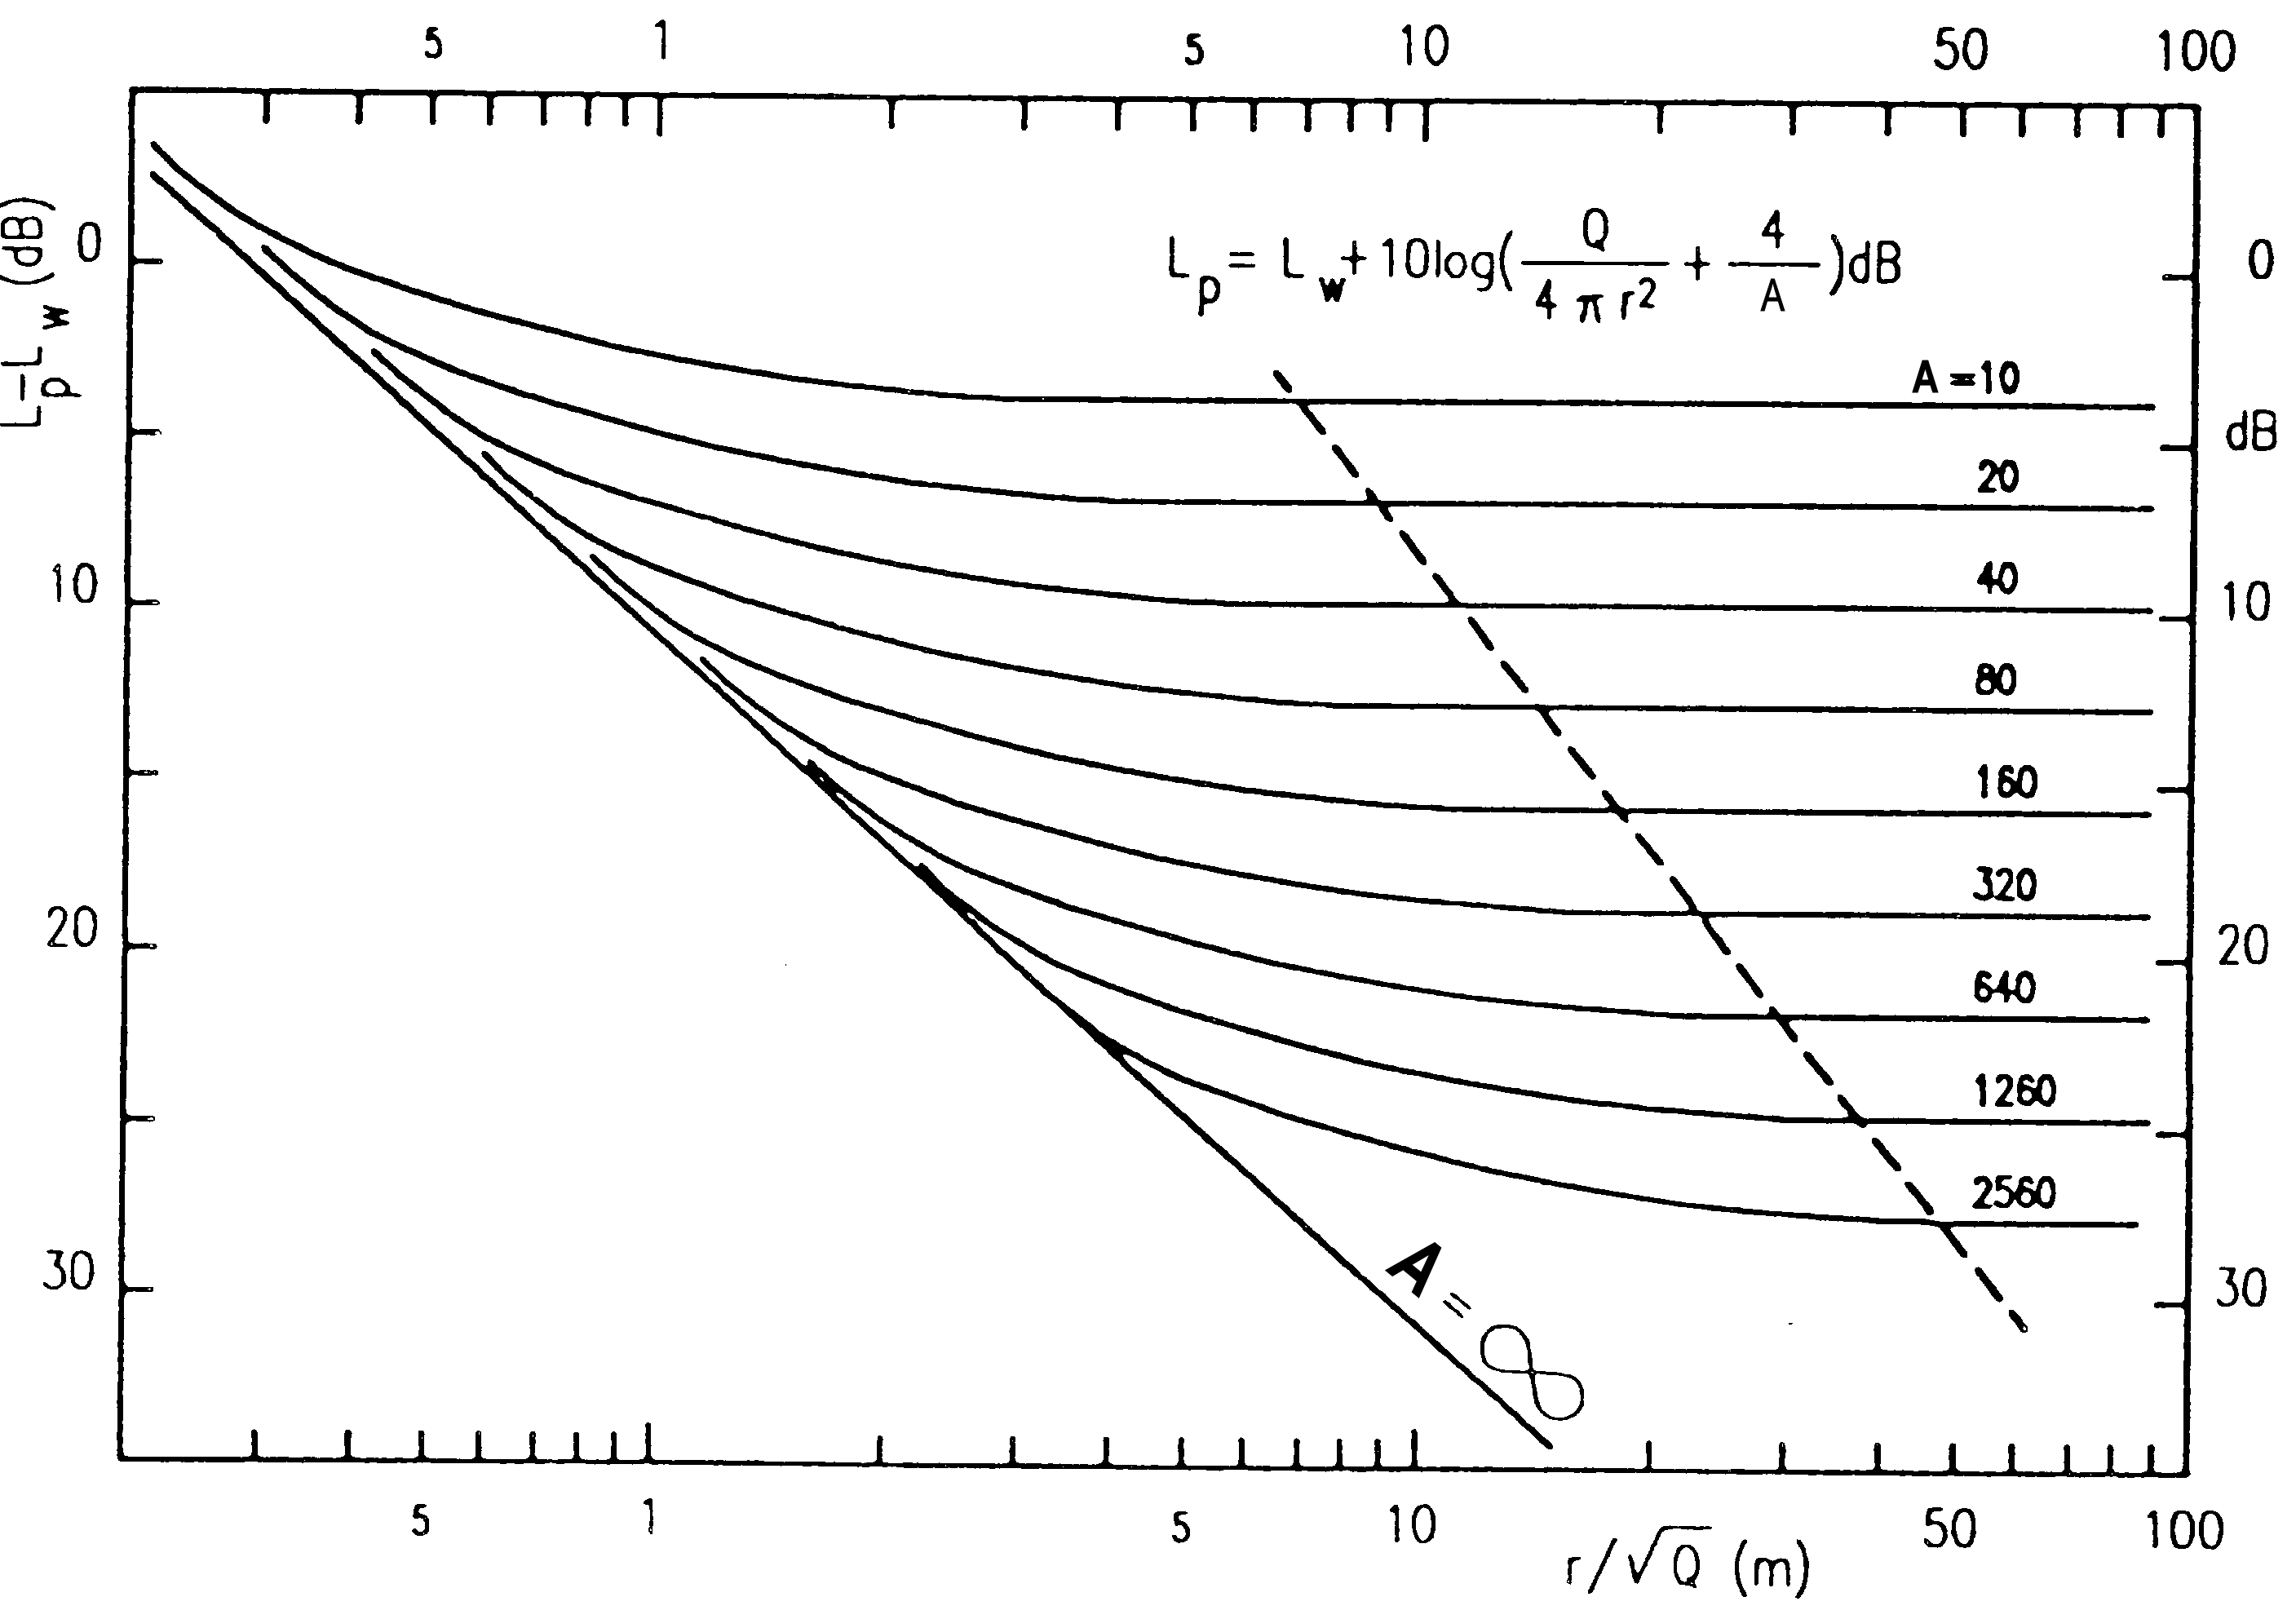
Telone | 15 | 0.13 | 1.95
Persone | 74 | 0.5 | 37
 |  | Atot = | 83.428 | m2

dcr = | 3.1557065681 | m
dmax = | 9.4671197044 | m

